财富
云莱财富山庄酒店——员工制服采购清单

序号 | 类别 | 性别 | 参考图片 | 款式 | 面料/材质 | 单位 | 岗位需求 | 服装数量 （含备用） | 配备人员 | 人数 | 备注1 | 备注2
1 | 接待、 礼宾、 收银员 | 男/女 | 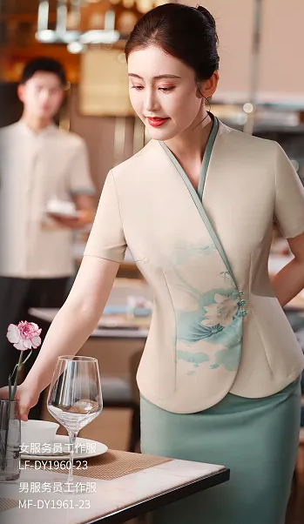 | 上衣（夏） | 棉斜纹机织面料含聚酯纤维、棉纱、氨纶 | 件 | 总台接待员、礼宾员、餐饮收银员共4人，1人2套，备用2套，共10套。 | 10 | 总台接待员 | 2 | 含棉量不低于30% | 所有制服、西装尺码以现场量身尺码为准，备用部分以酒管公司提供尺码为准，尺码大小不影响报价。
2 |  |  |  | 裤子/裙子（夏） | 棉斜纹机织面料含聚酯纤维、棉纱、氨纶 | 条 |  | 10
3 |  |  |  | 上衣（春秋） | 棉斜纹机织面料含聚酯纤维、棉纱、氨纶 | 件 | 总台接待员、礼宾员、餐饮收银员共4人，1人2套，备用2套，共10套。 | 10 | 礼宾员 | 1
4 |  |  |  | 裤子/裙子（春秋） | 棉斜纹机织面料含聚酯纤维、棉纱、氨纶 | 条 |  | 10
5 |  |  |  | 大衣（冬） | 大衣面料含胎羊毛、聚酯纤维 | 件 | 总台接待员、礼宾员共4人，1人1件，共4件。 | 4 | 餐饮收银员 | 1 | 胎羊毛含量不低于50%
6 | 餐饮、 会议服务员 | 男/女 |  | 上衣（夏） | 棉、麻面料聚酯纤维 | 件 | 餐饮、会议服务员共6人，夏季制服1人2套，备用4套，共16套。 | 16 | 餐饮服务员 | 5 | 含棉量不低于80%
7 |  |  |  | 围裙（夏） | 棉、麻面料聚酯纤维 |  |  | 16
8 |  |  |  | 裤子（夏） | 棉、麻面料聚酯纤维 | 条 |  | 16
9 |  |  |  | 上衣（春秋） | 棉、麻面料聚酯纤维 | 件 | 餐饮、会议服务员共6人，春秋制服1人2套，备用2套，共14套。 | 14 | 会议康乐服务员 | 1
10 |  |  |  | 裤子（春秋） | 棉、麻面料聚酯纤维 | 条 |  | 14
11 | 客房、 保洁服务员 | 男/女 |  | 短袖上衣（夏） | 棉、麻面料聚酯纤维 | 件 | 客房服务员共7人，夏季制服1人2套，共14套；保洁服务员2人，PA技工1人，夏季制服1人2套，共6套，备用4套，共10套。合计24套。 | 24 | 楼层服务员 | 4 | 含棉量不低于80%
12 |  |  |  | 裤子（夏） | 棉、麻面料聚酯纤维 | 条 |  | 24 | 洗衣员 | 2
13 |  |  |  | 长袖上衣（春秋） | 棉、麻面料聚酯纤维 | 件 | 客房服务员共7人，春秋制服1人2套；共14套；保洁服务员2人，PA技工1人，春秋制服1人2套，备用4套，共10套。合计24套。 | 24 | 布草制服员 | 1
14 |  |  |  | 马甲裙（春秋） | 棉、麻面料聚酯纤维 | 件 |  | 24
15 |  |  |  | 裤子（春秋） | 棉、麻面料聚酯纤维 | 条 |  | 24 | PA技工 | 1
 |  |  |  |  |  |  |  |  | PA保洁员 | 2
16 | 厨师 | 男/女 |  | 短袖上衣（夏） | 棉、麻面料聚酯纤维 | 件 | 厨师共8人，夏季制服1人2套，备用4套，共20套。 | 20 | 行政总厨 | 1 | 含棉量不低于80% | 所有制服、西装尺码以现场量身尺码为准，备用部分以酒管公司提供尺码为准，尺码大小不影响报价。
17 |  |  |  | 裤子（夏） | 棉、麻面料聚酯纤维 | 条 |  | 20 | 厨师长 | 1
18 |  |  |  | 长袖上衣（春秋） | 棉、麻面料聚酯纤维 | 件 | 厨师共8人，春秋制服1人2套，备用2套，共18套。 | 18 | 厨师 | 2
19 |  |  |  | 裤子（春秋） | 棉、麻面料聚酯纤维 | 条 |  | 18 | 综合厨工 | 2
20 |  |  |  | 围裙 | 棉、麻面料聚酯纤维 | 条 | 厨师共8人，围裙1人2条，备用14条，共30条。 | 30 | 洗摘员 | 2
21 |  |  |  | 三角巾：厨师长红色，其他厨师黄色 | 棉仿真丝绸缎布料（厨师长红色、其他黄色） | 条 | 厨师共8人，三角巾1人2条，备用14条，共30条。 | 30
22 | 保安、 司机、 万能工 | 男 |  | 短袖套装包括：上衣+裤子+帽子+腰带+配标 | 棉纱涤棉纱、聚酯纤维 | 套 | 保安、万能工共3人，夏季制服1人各2套，备两套，共8套。 | 8 | 保安 | 2 | 含棉量不低于70%

23 |  |  |  | 长袖套装包括：上衣+裤子+帽子+腰带+配标 | 棉纱涤棉纱、聚酯纤维 | 套 | 保安、万能工共3人，春秋制服1人各2套，备两套，共8套。 | 8
 |  |  |  |  |  |  |  |  | 万能工 | 1
24 |  |  |  | 司机夏装短衬 | 纯棉、聚酯纤维、天丝 | 件 | 司机共1人，夏季制服1人2件，共2件。 | 2 | 司机 | 1 | 含棉量不低于60%、天丝含量不低于10%
25 |  |  |  | 司机夏装西裤（夏） | 仿毛料含聚酯纤维、粘纤、氨纶 | 条 | 司机共1人，夏季制服1人2条，共2条。 | 2 |  |  | 氨纶含量不低于2%
26 |  |  |  | 黑色套西（上衣+长袖衬衣+领带+裤子） | 仿毛料含聚酯纤维、粘纤、氨纶，莱赛尔，醋酸 | 套 | 司机共1人，套西1人2套，共2套。 | 2 |  |  | 醋酸含量不低于6%
27 | 主管 | 男/女 |  | 西装（春秋）+领带 | 仿毛料含聚酯纤维、粘纤、氨纶、莱赛尔、醋酸 | 件 | 主管共13人，四季（春秋）西服1人2套，共26套。 | 26 | 会计 | 1 | 醋酸含量不低于6% | 所有制服、西装尺码以现场量身尺码为准，备用部分以酒管公司提供尺码为准，尺码大小不影响报价。
 |  |  |  |  |  |  |  |  | 采购主管 | 1
28 |  |  |  | 裤子（春秋） | 仿毛料含聚酯纤维、粘纤、氨纶 | 条 |  | 26 | 出纳员 | 1 | 氨纶含量不低于2%
 |  |  |  |  |  |  |  |  | 渠道主管 | 1
29 |  |  |  | 长袖衬衣（春秋） | 免烫成衣棉及天丝 | 件 |  | 26 | 前厅主管 | 1
 |  |  |  |  |  |  |  |  | 宾客关系主任 | 1
30 |  |  |  | 短衬上衣（夏） | 纯棉、聚酯纤维、天丝 | 件 | 主管共13人，夏季西服1人2套，共26套。 | 26 | 客房主管 | 2 | 含棉量不低于60%、天丝含量不低于10%
 |  |  |  |  |  |  |  |  | 洗衣房主管 | 1
31 |  |  |  | 西裙或西裤（夏） | 仿毛料含聚酯纤维、粘纤、氨纶 | 条 |  | 26 | 餐饮主管 | 1 | 氨纶含量不低于2%
 |  |  |  |  |  |  |  |  | 物业工程主管 | 1
 |  |  |  |  |  |  |  |  | 仓管员 | 1
 |  |  |  |  |  |  |  |  | 人事专员 | 1
32 | 经理 | 男/女 |  | 西装（春秋）+领带 | 精梳羊毛、聚酯纤维、导电纤维 | 件 | 经理层共9人，四季（春秋）西服1人2套，共18套。 | 18 | 总经理 | 1 | 精梳羊毛含量不低于50%

33 |  |  |  | 裤子（春秋） | 精梳羊毛、聚酯纤维、导电纤维 | 条 |  | 18 | 总经理助理 （副经理级） | 1
 |  |  |  |  |  |  |  |  | 行政人事经理 | 1
34 |  |  |  | 长袖衬衣（春秋） | 纯棉、聚酯纤维、天丝 | 件 |  | 18 | 计划财务经理 | 1 | 含棉量不低于60%、天丝含量不低于10%
 |  |  |  |  |  |  |  |  | 市场营销部经理 | 1
35 |  |  |  | 短袖上衣（夏） | 免烫成衣棉及天丝 | 件 | 经理层共9人，夏季西服1人2套，共18套。 | 18 | 房务部经理 | 1
 |  |  |  |  |  |  |  |  | 房务部副经理 | 1
36 |  |  |  | 西裙或西裤（夏） | 精梳羊毛、聚酯纤维、导电纤维 | 条 |  | 18 | 餐饮经理 | 1 | 精梳羊毛含量不低于50%
 |  |  |  |  |  |  |  |  | 物业工程经理 | 1
37 | 现场管理人员 | 男/女 |  | 西装 | 精梳羊毛、莫代尔、聚酯纤维、安龙、导电纤维 | 件 | 现场管理人员共8人，四季西服1人1套， 共8套。 | 8 | 现场管理人员 | 8 | 精梳羊毛含量不低于70% | 所有制服、西装尺码以现场量身尺码为准，备用部分以酒管公司提供尺码为准，尺码大小不影响报价。
38 |  |  |  | 西裤 | 精梳羊毛、莫代尔、聚酯纤维、安龙、导电纤维 | 条 |  | 8
39 |  |  |  | 长袖衬衣 | 100%棉免烫 | 件 |  | 8
40 |  |  |  | 短袖衬衣（夏） | 100%棉免烫 | 件 |  | 8
41 |  |  |  | 西裙或西裤（夏） | 精梳羊毛、莫代尔、聚酯纤维、安龙、导电纤维 | 条 |  | 8 |  |  | 精梳羊毛含量不低于70%
42 |  |  |  | 领带 | 丝＋聚酯纤维 | 条 |  | 8
43 |  |  |  | 大衣（冬） | 大衣面料含羊毛、胎羊绒 | 件 | 现场管理人员共8人，冬季大衣只需6件。 | 6 |  |  | 100%羊毛，其中胎羊毛不低于10%
44 |  |  |  | 冲锋衣（冬） | 面料：T800高密加厚微弹新型贴膜 里料：子弹头加厚网布 可脱卸内胆 | 件 | 除总台接待员、礼宾员及现场管理人员外，其余人员1人1件，共55件。 | 55
合计 |  |  |  |  |  |  |  | 727 |  | 62

灵芝
灵芝泉豪利维拉国际酒店—员工制服采购清单

序号 | 类别 | 性别 | 参考图片 | 款式 | 面料/材质 | 单位 | 岗位需求 | 服装数量 （含备用） | 配备人员 | 人数 | 备注1 | 备注2
1 | 接待、 礼宾、 收银员 | 男/女 |  | 上衣（夏） | 棉斜纹机织面料含聚酯纤维、棉纱、氨纶 | 件 | 总台接待员、礼宾员、餐饮收银员共5人，夏季制服1人2套，备用4套，共14套。 | 14 | 总台接待员 | 2 | 含棉量不低于30% | 所有制服、西装尺码以现场量身尺码为准，备用部分以酒管公司提供尺码为准，尺码大小不影响报价。
2 |  |  |  | 裤子/裙子（夏） | 棉斜纹机织面料含聚酯纤维、棉纱、氨纶 | 条 |  | 14
3 |  |  |  | 上衣（春秋） | 棉斜纹机织面料含聚酯纤维、棉纱、氨纶 | 件 | 总台接待员、礼宾员、餐饮收银员共5人，春秋制服1人2套，备用4套，共14套。 | 14 | 礼宾员 | 1
4 |  |  |  | 裤子/裙子（春秋） | 棉斜纹机织面料含聚酯纤维、棉纱、氨纶 | 条 |  | 14
5 |  |  |  | 大衣 （冬） | 大衣面料含胎羊毛、聚酯纤维 | 件 | 总台接待员、礼宾员、餐饮收银员共5人，冬季大衣1人1件，共5件。 | 5 | 餐饮收银员 | 2 | 胎羊毛含量不低于50%
6 | 餐饮、 会议服务员 | 男/女 |  | 上衣（夏） | 棉、麻面料聚酯纤维 | 件 | 餐饮服务员共4人，夏季制服1人2套，备用4套，共12套。 | 12 | 餐饮服务员 | 3 | 棉含量不低于80%
7 |  |  |  | 裤子（夏） | 棉、麻面料聚酯纤维 | 条 |  | 12
8 |  |  |  | 围裙 | 棉、麻面料聚酯纤维 | 条 |  | 12
9 |  |  |  | 上衣（春秋） | 棉、麻面料聚酯纤维 | 件 | 餐饮服务员共4人，春秋制服1人2套，备用4套，共12套。 | 12 | 会议康乐服务员 | 1 | 棉含量不低于80%
10 |  |  |  | 裤子（春秋） | 棉、麻面料聚酯纤维 | 条 |  | 12
11 | 客房、 保洁服务员 | 男/女 |  | 短袖上衣（夏） | 棉、麻面料聚酯纤维 | 件 | 客房服务员共4人，夏季制服1人2套，备用2套，共10套；保洁服务员共2人，夏季制服1人2套，备用2套，共6套。合计16套 | 16 | 楼层服务员 | 4 | 棉含量不低于80%
12 |  |  |  | 裤子（夏） | 棉、麻面料聚酯纤维 | 条 |  | 16
13 |  |  |  | 长袖上衣（春秋） | 棉、麻面料聚酯纤维 | 件 | 客房服务员共4人，春秋制服1人2套，备用2套，共10套；保洁服务员共2人，春秋制服1人2套，备用2套，共6套。合计16套。 | 16 | PA保洁员 | 2 | 棉含量不低于80%
14 |  |  |  | 马甲裙（春秋） | 棉、麻面料聚酯纤维 | 件 |  | 16
15 |  |  |  | 裤子（春秋） | 棉、麻面料聚酯纤维 | 条 |  | 16
16 | 厨师 | 男/女 |  | 短袖上衣（夏） | 棉、麻面料聚酯纤维 | 件 | 厨师共6人，夏季制服1人2套，备用4套，共16套。 | 16 | 厨师长 | 1 | 棉含量不低于80% | 所有制服、西装尺码以现场量身尺码为准，备用部分以酒管公司提供尺码为准，尺码大小不影响报价。
17 |  |  |  | 裤子（夏） | 棉纱、聚酯纤维 | 条 |  | 16 |  |  | 棉含量不低于70%
18 |  |  | 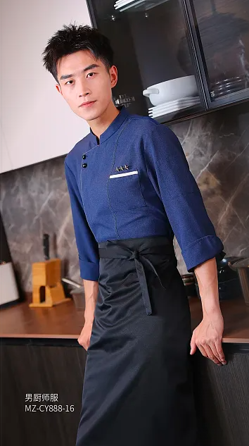 | 长袖上衣（春秋） | 棉、麻面料聚酯纤维 | 件 | 厨师共6人，春秋制服1人2套，备用4套，共16套。 | 16 | 厨师 | 2 | 棉含量不低于80%
19 |  |  |  | 裤子（春秋） | 棉、麻面料聚酯纤维 | 条 |  | 16 | 综合厨工 | 2
20 |  |  | 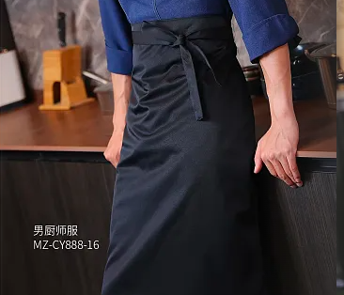 | 围裙 | 棉、麻面料聚酯纤维 | 条 | 厨师共6人，围裙1人2条，备用4条，共16条。 | 16 | 洗摘员 | 1
21 |  |  | 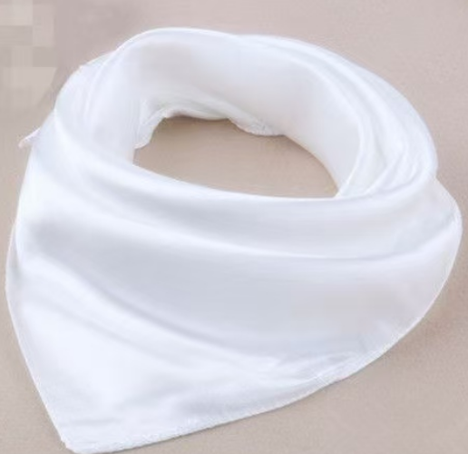 | 三角巾：厨师长红色，其他厨师黄色 | 棉仿真丝绸缎布料（厨师长红色、其他黄色） | 条 | 厨师共6人，三角巾1人2条，备用4条，共16条。 | 16
22 | 保安、 司机、 万能工 | 男 |  | 短袖套装包括：上衣+裤子+帽子+腰带+配标 | 棉纱涤棉纱、聚酯纤维 | 套 | 保安、万能工共2人，夏季制服1人2套，备2套，共6套。 | 6 | 物业安保员 | 1 | 棉含量不低于70%

23 |  |  |  | 长袖套装包括：上衣+裤子+帽子+腰带+配标 | 棉纱涤棉纱、聚酯纤维 | 套 | 保安、万能工共2人，春秋制服1人2套，备2套，共6套。 | 6
 |  |  |  |  |  |  |  |  | 万能工 | 1
25 |  |  |  | 司机夏装短衬（夏） | 纯棉、聚酯纤维、天丝 | 件 | 司机共1人，夏季制服1人2件，共2件。 | 2 | 司机 | 1 | 含棉量不低于60%、天丝含量不低于10%
26 |  |  |  | 司机夏装西裤（夏） | 仿毛料含聚酯纤维、粘纤、氨纶 | 条 | 司机共1人，夏季制服1人2条，共2条。 | 2 |  |  | 氨纶含量不低于2%
27 |  |  |  | 黑色套西（上衣+长袖衬衣+领带+裤子） | 仿毛料含聚酯纤维、粘纤、氨纶，莱赛尔，醋酸 | 套 | 司机共1人，套西1人2套，共2套。 | 2 |  |  | 醋酸含量不低于6%
 | 主管 | 男/女 |  |  |  |  |  |  | 客房主管 |  |  | 与财富山庄酒店共用人员，列入财富酒店清单
 | 经理 | 男/女 |  |  |  |  |  |  | 经理层
合计 |  |  |  |  |  |  |  | 315 |  | 24

